Wochenbericht
 |  |  |  | Augustin Beck GmbH & Co. KG - 87700 Memmingen - Tel. 08331 - 9506 - 0

 |  |  |  | Beck Bauunternehmung GmbH & Co. KG - 14943 Luckenwalde - Tel. 03371 - 610 457

Aufmaß Pos.: |  |  | RAG-I-2.1.1.3.480-1 |  |  | Datum: | 2025-02-04 |  | Blattnr.: | 1/1
Bauvorhaben |  |  | StatCom RAG
Auftraggeber |  |  | Siemens Energy Global GmbH & Co. KG

Ausgeführte Leistung: |  |  | Rückbiegeanschlüsse HBT 190-8/15-5-3700

Nr. | Bezeichnung | Anzahl |  | L | Ergebnis [lfdm]
1 | 1 | 3.00 |  | 3.7 | 11.10
 | Summe [lfdm] |  |  |  | 11.10

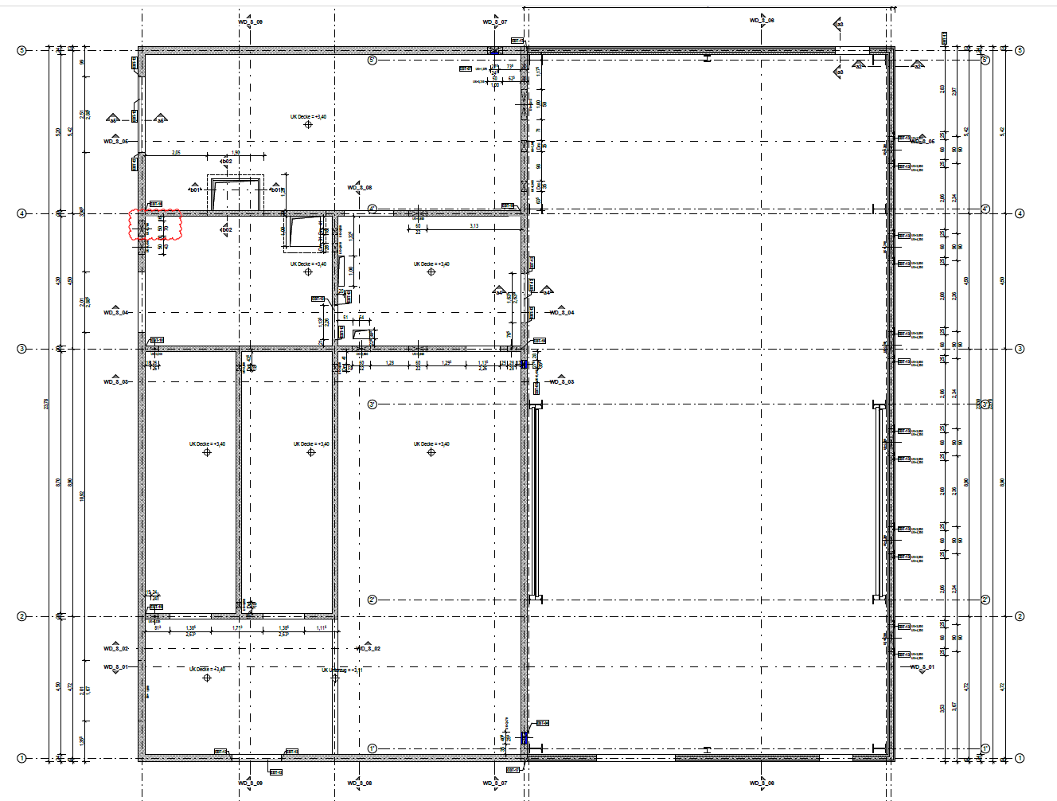

StatCom-401 Ragow

Auszug aus:P-020700_EC_38011.H005_CLC070_03_Technikgebäude_Schalplan Erdgeschoss und Decke, P-020700_EC_38011.H002_CLC070_03_Technikgebäude_Schalplan Schnitte

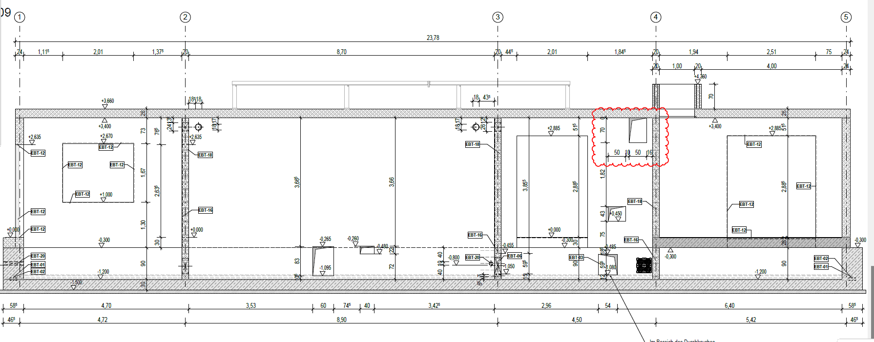

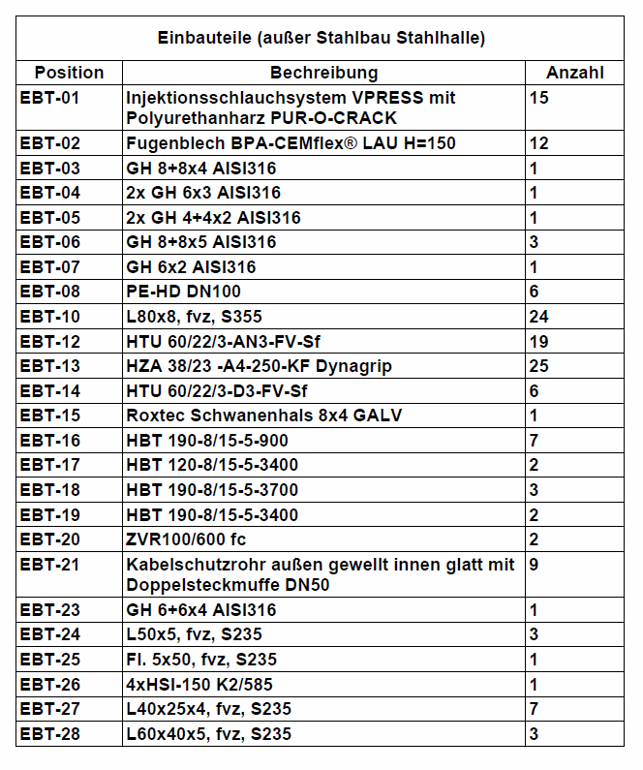
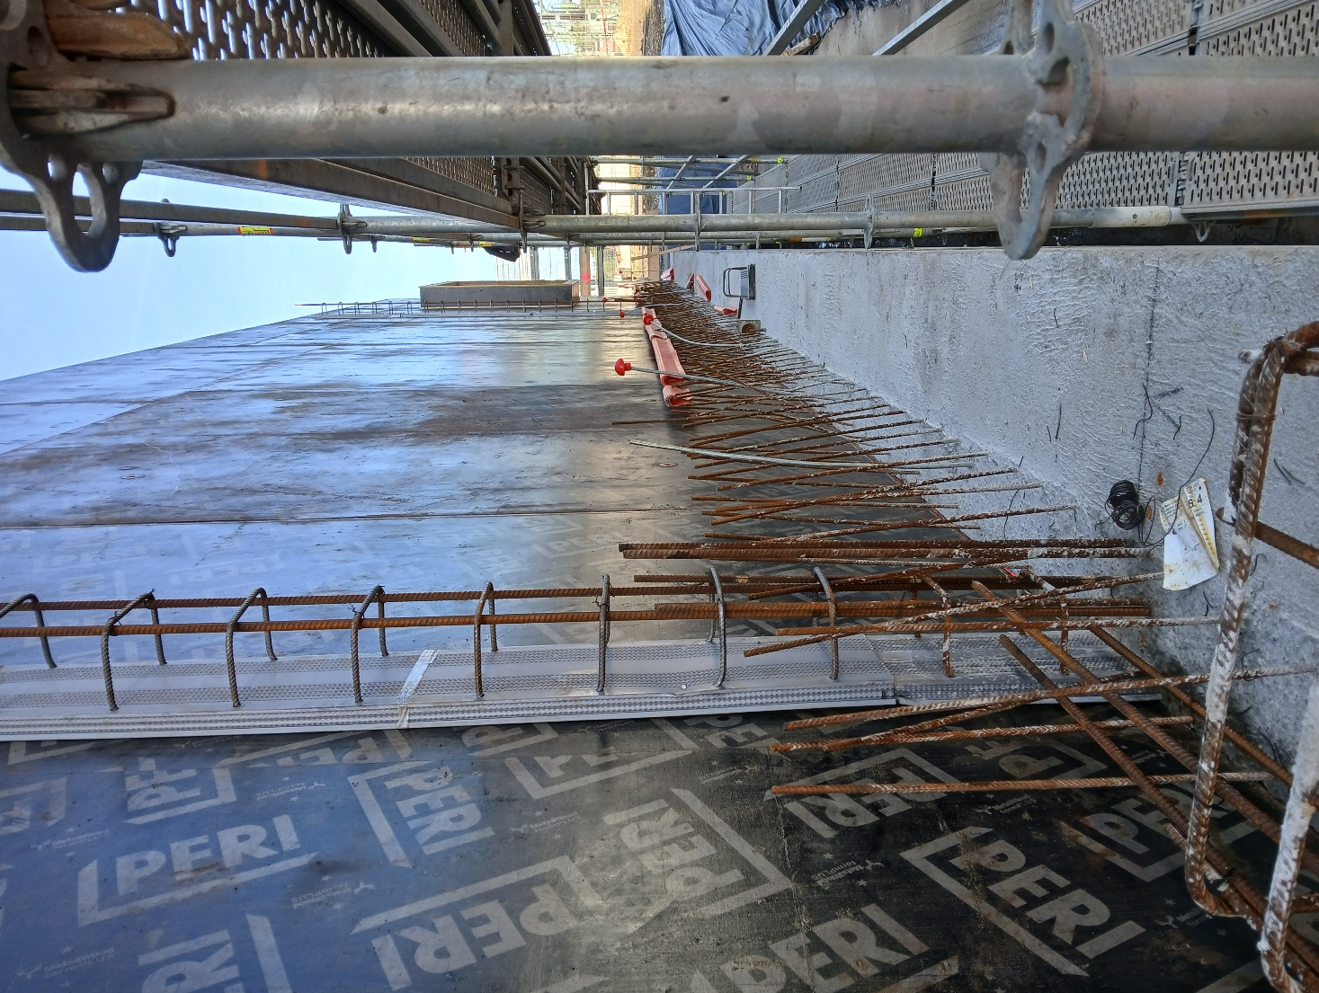

 |  |  | i.A.
 |  |  | Unterschrift Fa. Beck |  |  |  |  | Unterschr. Bauüberwachng.

